L2
Привилегированный режим | enable
Входим в режим конфигурации | config t |  |  |  | INT
Переименовать устройство | hostname SwitchN

Настройка vlan | vlan 10 | vlan 20 | vlan 40 | vlan 60
Задать имя vlan | name PC | name Printer | name Webcam | name DHCP
Выбрать интерфейсы | interface range fastEthernet 0/1-3 | interface range fastEthernet 0/4-6 | interface range fastEthernet 0/10-12 | interface GigabitEthernet0/1
Переключить режим порту | switchport mode access | switchport mode access | switchport mode access | switchport mode access
Порт является access для vlan | switchport access vlan 10 | switchport access vlan 20 | switchport access vlan 40 | switchport access vlan 60
 | exit | exit | exit | exit
 | int vlan 10 | int vlan 20 | int vlan 30 | int vlan 60 | VLAN
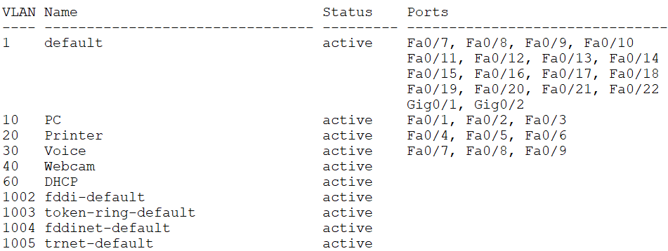
 | no shutdown | no shutdown | no shutdown | no shutdown
 | exit | exit | exit | exit

Настройка vlan | vlan 30
Задать имя vlan | name Voice
Выбрать интерфейсы | interface range fastEthernet 0/7-9
Переключить режим порту | switchport mode access
Порт является access для vlan | switchport access vlan 1
Настройка телефонии | switchport voice vlan 30
 | exit
Настройка vlan 1 | int vlan 1
Включение vlan 1 | no shutdown
 | exit
Выбрать интерфейсы | interface GigabitEthernet0/1 | interface GigabitEthernet0/2
Переключить режим порту | switchport mode trunk | switchport mode trunk
Порт является trunk | switchport trunk allowed vlan all | switchport trunk allowed vlan all
 | exit | exit

Сохранение конфигурации | copy running-config startup-config
Удалить VLAN | no vlan N
Просмотреть все VLAN | show vlan brief
Просмотреть все интерфейсы | show ip int brief

L3
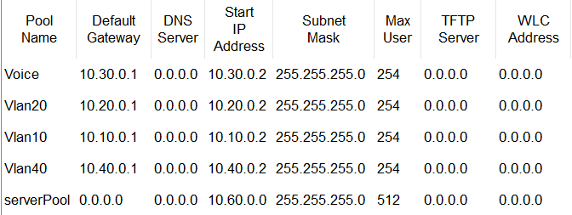
Привилегированный режим | enable
Входим в режим конфигурации | configure terminal
Переименовать устройство | hostname MultilayerSwitch
Включить маршрутизацию | ip routing
 |  |  |  | vlan 30 | vlan 40
Настройка vlan | vlan 60 | vlan 10 | vlan 20 | name Voice | name Webcam
Задать имя vlan | name DHCP | name PC | name Printer
Выбрать интерфейс | interface FastEthernet0/1
Переключить режим порту | switchport mode access
Порт является access для vlan | switchport access vlan 60 |  |  | exit | exit
 | exit | exit | exit
 |  |  |  | interface vlan 30 | interface vlan 40
Создать интерфейс | interface vlan 60 | interface vlan 10 | interface vlan 20 | ip address 10.30.0.1 255.255.255.0 | ip address 10.40.0.1 255.255.255.0
Назначить адрес | ip address 10.60.0.2 255.255.255.0 | ip address 10.10.0.1 255.255.255.0 | ip address 10.20.0.1 255.255.255.0 | ip helper-address 10.60.0.1 | ip helper-address 10.60.0.1
DHCP-relay |  | ip helper-address 10.60.0.1 | ip helper-address 10.60.0.1 | no shutdown | no shutdown
Включить | no shutdown | no shutdown | no shutdown | exit | exit
 | exit | exit | exit

Выбрать интерфейсы | interface GigabitEthernet0/1
Переключить режим порту | switchport mode trunk
Порт является trunk | switchport trunk allowed vlan all
 | exit

Выбрать интерфейсы | int vlan 1
Включить | no shutdown

Сохранение конфигурации | copy running-config startup-config
Удалить VLAN | no vlan N
Просмотреть все VLAN | show vlan brief
Просмотреть все интерфейсы | show ip int brief
Маршрутизация | show ip route

 | DHCP-сервер

